Sheet1
序号 | 图片 | 备注 | 个数 | 国际单号 | 邮编 | 收件地址 | 收件人名字 | 电话 | 日本邮局单号 | 重量
10011435 |  | 黑色 688款 サイズ：[34] | 1 |  | 8700938 | 大分県大分市今津留1-4-5 | 恒松 宏昭 | 09095658006
 |  | 灰色 688款 サイズ：[34] | 1 |  |  |  |  |  | 628480800426
 |  | 蓝色 688款 サイズ：[34] | 1 |  |  |  |  |  | 628480800415
10011436 |  | 黑色 サイズ：L | 1 |  | 900805 | 北海道北見市清月町23-9恵ハイツ5号室 | 田中 真美 | 09070548302
10011441 |  | 黑色 サイズ：3XL | 1 |  | 4680058 | 愛知県名古屋市天白区植田西2-1414塩釜ハイツラハイナ305 | 安藤 晴教 | 09099429785 | 628480800404
10011442 |  | 黑色 サイズ：M | 1 |  | 6730044 | 兵庫県明石市藤江２０３１プレステージ西明石３-５０５ | 東本 真紀子 | 0789275986
10011449 | 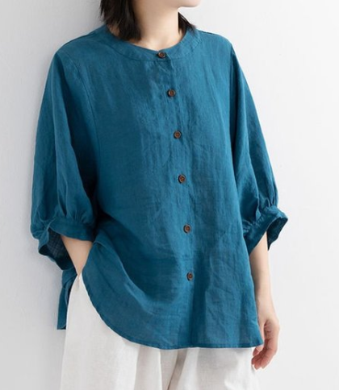 | 蓝色 サイズ：XL | 1 |  | 7911106 | 愛媛県松山市今在家4-5-7 | 篠原 美津子 | 09028288258 | 628480800393
10011450 |  | 咖啡 サイズ：L | 1 |  | 3120052 | 茨城県ひたちなか市大字東石川1286サーパス東石川102 | 三上 洋子 | 09054198387 | 628480800382
kou-ran-10011135 |  | 黑色 サイズ：L | 1 | 检查清楚看看有没有破洞 | 1620067 | 東京都新宿区富久町12-1-706 | 宮城 真希 | 08030885608
 |  | 咖啡 サイズ：L | 1 | 检查清楚看看有没有破洞
10011458 |  | 黑色 サイズ：M | 1 |  | 5500027 | 大阪府大阪市西区九条1ー17ー17 | 伊藤 英子 | 09071199259
fukuya-store-10000029 |  | 白色 サイズ：L | 1 |  | 3060022 | 茨城県古河市横山町2-16-22 | 染宮映美 | 09080485976
fukuya-store-10000030 |  | 黄色 サイズ：L | 1 |  | 3060022 | 茨城県古河市横山町2-16-22 | 染宮映美 | 09080485976 | 628480800371
fukuya-store-10000031 |  | 红色 サイズ：L | 1 |  | 3060022 | 茨城県古河市横山町2-16-22 | 染宮映美 | 09080485976 | 628480800360
fukuya-store-10000032 |  | 咖啡 サイズ：L | 1 |  | 3060022 | 茨城県古河市横山町2-16-22 | 染宮映美 | 09080485976
fukuya-store-10000034 |  | 黑色 688款 サイズ：[38] | 1 |  | 7900813 | 愛媛県松山市萱町3-2-4 | 日下部正直 | 0899325580
fukuya-store-10000021 |  | 白色 サイズ：XL | 1 |  | 6728046 | 兵庫県姫路市飾磨区都倉2丁目28-2 | 西村光司 | 0792312002 | 628480800356

